Aspectos Generales
VOLVER

CONFIGURACION Y GENERACION ARCHIVO RLI

CONFIGURACION

 | 1° | Se debe modificar la Configuración de Cuentas para HR RAD (se debiese llamar "Configurar Cuentas Ajustes Extra - Contables RLI HR RAD")

 | 2° | La configuración de cuentas HR RAD esta dentro del menu "Configuración" item "Configurar Cuentas Ajustes Extra - Contables RLI HR RAD" (según cuadro rojo)

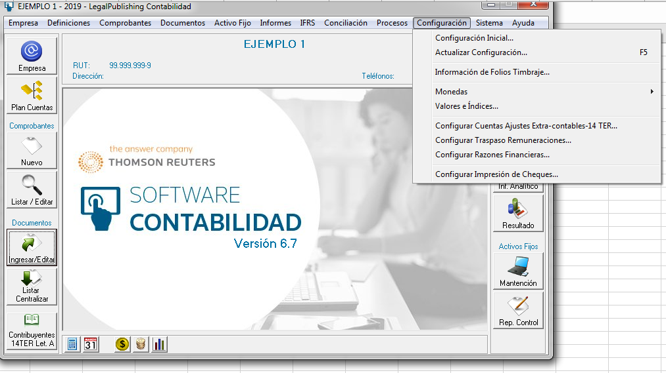

 | 3° | La pantalla de configuración de cuentas HR RAD debe ser de la siguiente manera
 |  | (parecida a la que existe para 14 ter)

 |  | Configuración de Cuentas para Ajustes Extra Contables RLI HR RAD |  |  | a). | En donde
 |  |  |  |  |  |  |  | Tipo de Ajuste | Agregados Pagados
 |  | Asignación de Cuentas |  |  |  |  |  |  | Agregados Adeudados
 |  |  |  |  |  |  |  |  | Deducciones Percibidas
 |  |  | Tipo de Ajuste |  |  |  |  |  | Deducciones Devengadas
 |  |  | Grupo |  |  |  |  | Grupo | Gastos Rechazados afectos a IU Art. 21 o IGC/Adicional
 |  |  | Item |  |  |  |  |  | Gastos Rechazados no Afecto (NA)
 |  |  |  |  |  |  |  |  | Gastos Rechazados solo aumentan (SIN EFECTO)
 |  | Cuentas |  |  |  |  |  |  | Gastos Imputables a Ingresos no Renta (REX-INR)
 |  | Cod. Cuenta |  | Cuenta |  |  |  |  | Gastos Imputables a Ingresos Exentos (REX-INR
 |  |  |  |  |  |  |  |  | Donaciones
 |  |  |  |  |  |  |  |  | Impuestos
 |  |  |  |  |  |  |  |  | Provisiones Varias
 |  |  |  |  |  |  |  |  | Estimaciones varias y ajustes contables
 |  |  |  |  |  |  |  |  | Depreciación
 |  |  |  |  |  |  |  |  | Otras Deducciones Permitidas
 |  |  |  |  |  |  |  |  | REX-INR (Propios)
 |  |  |  |  |  |  |  |  | REX-EX (Propios)
 |  |  |  |  |  |  |  |  | Deducciones Varias
 |  |  |  |  |  |  |  |  | Rentas en Zonas Extremas - Regimenes Preferenciales
 |  |  |  |  |  |  |  | Item
 |  |  |  |  |  |  |  |  | Desde la A hasta la P de hoja de cálculo "Listado Detalle RLI"

 |  |  |  |  |  | b). | Es en el último nivel donde se clasifica la cuenta contable

 |  |  |  |  |  | c). | Se debe respetar la selección de hoja de cálculo "Listado Detalle RLI"

 | 4° | El sistema debiese sacar un informe (que se vea en pantalla) con el resumen de la pantalla anterior con el objetivo de saber los datos que va a traspasar

 | 5° | Los cambios solicitados deben ser desde el 01.01.2020

GENERACION ARCHIVO RLI

 | 1° | El sistema debe generar un archivo en formato csv con los datos para RLI (ajustes extra contables)
 | 2° | Este archivo se debe generar en menu Procesos - Exportar HR RAD RLI
 | 3° | El archivo debe cumplir con la estructura y requisitos establecidos en hoja de cálculo "Archivo CSV"

Otros Temas
VOLVER

TEMA 1
 | En esta pantalla a partir del 01.01.2020 toda referencia a HR RAB debe decir HR RAD

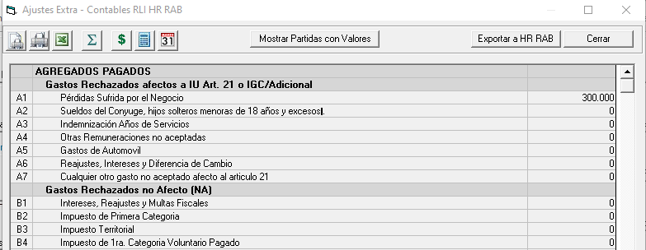

TEMA 2
 | Se debe actualizar la pantalla anterior según el Listado Detalle RLI vigente a partir del 01.01.2020

